ПРОМО
 |  | Прайс-лист | 2025-09-25
Артикул | Наименование | Описание | РРЦ, руб | Штрих-код
Кофемашины автомат
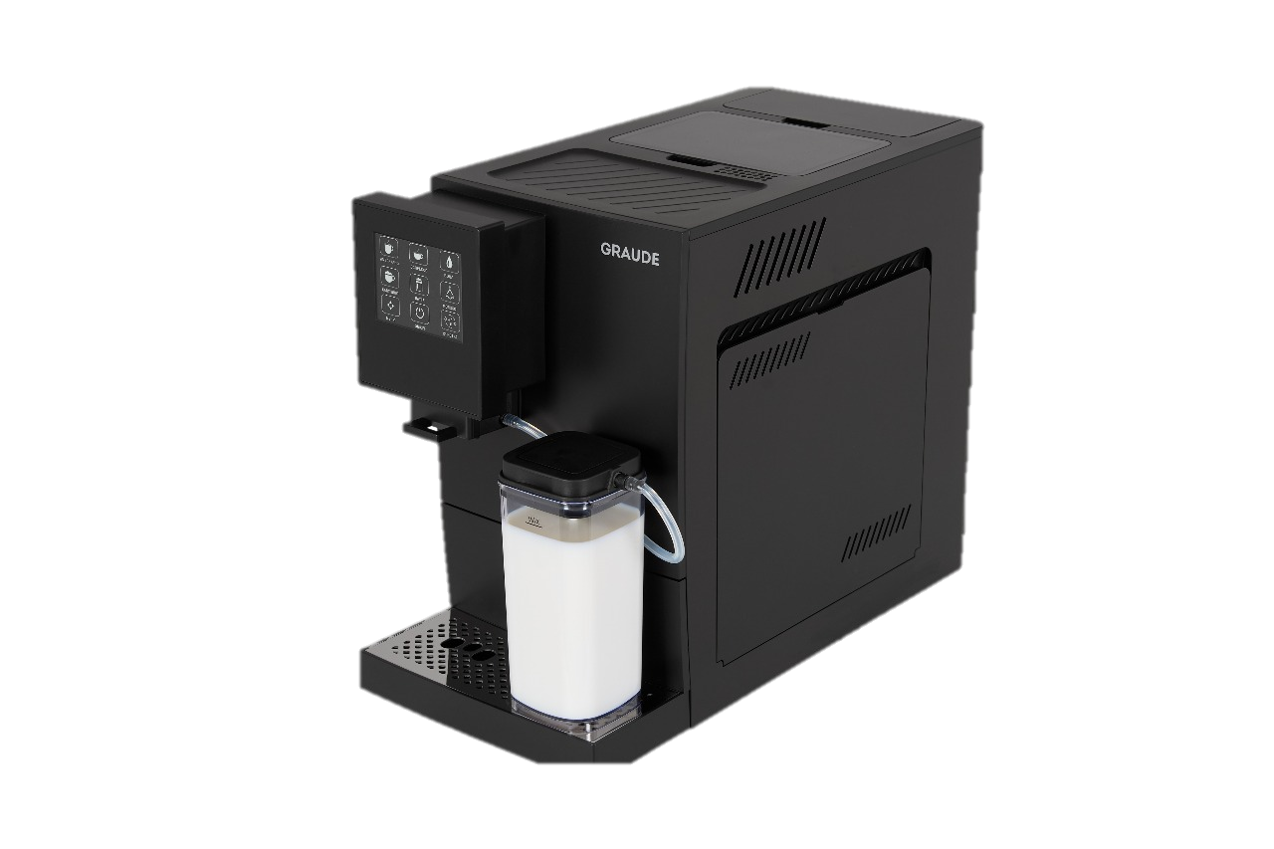 KV 30.2 | Настольная кофемашина | Емкость контейнера для воды: 1100 мл Емкость контейнера для зерен: 100 г Емкость контейнера для кофейной гущи: 8 шт. Давление насоса: 19 бар (итальянский насос ARS) Мощность в режиме ожидания: менее 1 Вт Регулировка количества кофейной гущи: 7~12 г Регулировка объема кофе: 20~250 мл Регулировка высоты носика для кофе: 80~140 мм 4,3-дюймовый цветной сенсорный дисплей Функция капучино одним нажатием, латте (с резервуаром для молока в качестве аксессуара), эспрессо, американо (эспрессо + горячая вода), горячая вода, функция очистки, функция двойной чашки эспрессо Автоматическая система вспенивания молока Светодиодная подсветка чашек во время работы 5 регулируемых уровней температуры, с идеальным технология поддержания температуры для первой чашки кофе Автоматические программы очистки, ополаскивания и удаления накипи Автоматическое энергосбережение, индивидуальная регулировка; Контейнер для молока | 29,990.00 | 4260475245092
Мясорубки
FW 12.3 | 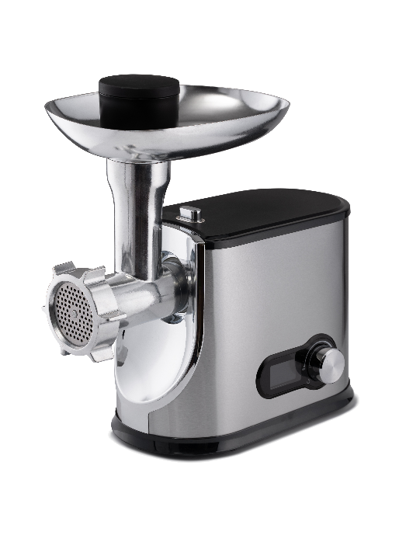 Мясорубка | Мощность: 1200 Вт Цифровое управление с ЖК-дисплеем Корпус и лоток из нержавеющей стали 5 скоростей с функцией реверс Большой загрузочный лоток из нержавеющей стали 2 ножа из нержавеющей стали Производительность: 2,3 кг/мин Автоматический выключатель для предотвращения выхода двигателя и строя Насадки: 3 диска с отверстиями разного диаметра (мелкий/средний/крупный) Насадка для кеббе Толкатель | 9,990.00 | 4260475249984
FW 12.2 | 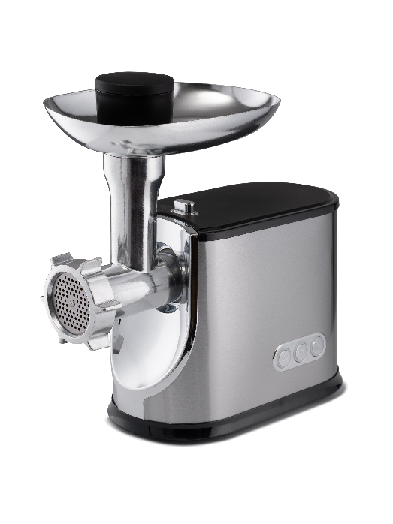 Мясорубка | Мощность: 1200 Вт Корпус и лоток из нержавеющей стали 2 скорости с функцией реверс Большой загрузочный лоток из нержавеющей стали 2 ножа из нержавеющей стали Производительность: 2,3 кг/мин Автоматический выключатель для предотвращения выхода двигателя и строя Насадки: 3 диска с отверстиями разного диаметра (мелкий/средний/крупный) Насадка для кеббе Толкатель | 8,990.00 | 4260475249977

Духовые шкафы
 |  | Прайс-лист | 2025-09-25
Артикул | Наименование | Описание | РРЦ, руб | Штрих-код
Серия SPECIAL духовые шкафы
BMP 60.3 SE | 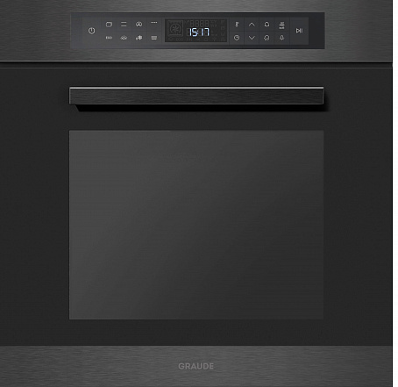 Электрический духовой шкаф SPECIAL | • Система пиролитической очистки • 10 режимов нагрева • 3 доп.функции: режим ECO, режим ферментации, подогрев тарелок • Сенсорное управление Easy Control • LCD-дисплей • Функция памяти • Цифровые часы с таймером автоматического отключения • Конвекция • Дверца с 4х-слойным остеклением • 5 уровней приготовления • Алюминиевая ручка • Атермальное стекло CoolTouch • Стеклянный фронт ClearView • Система охлаждения • Телескопические направляющие • Полезный объем: 73 л • Плавное закрывание дверцы • Телескопические направляющие • Полезный объем: 73 л • Максимальная температура: 260°C • Ш х В х Г= 594 х 594 х 569 мм | 109,990.00 | 4260475243746
BMP 60.3 GE | 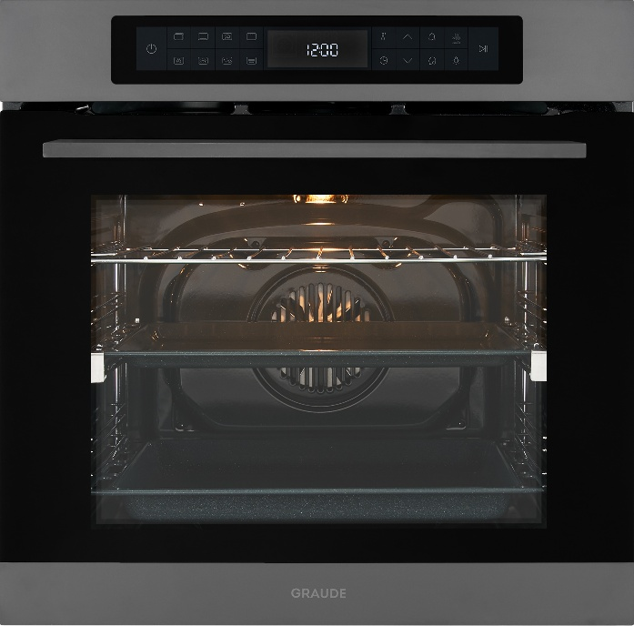 Электрический духовой шкаф SPECIAL | • Система пиролитической очистки • 10 режимов нагрева • 3 доп.функции: режим ECO, режим ферментации, подогрев тарелок • Сенсорное управление Easy Control • LCD-дисплей • Функция памяти • Цифровые часы с таймером автоматического отключения • Конвекция • Дверца с 4х-слойным остеклением • 5 уровней приготовления • Алюминиевая ручка • Атермальное стекло CoolTouch • Стеклянный фронт ClearView • Система охлаждения • Плавное закрывание дверцы • Телескопические направляющие • Полезный объем: 73 л • Максимальная температура: 260°C • Ш х В х Г= 594 х 594 х 569 мм | 109,990.00 | 4260475245047
Серия PREMIUM духовые шкафы-пароварки
BMDP 60.4 E | 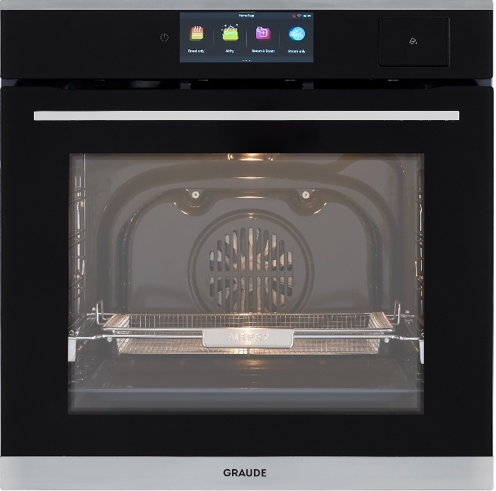 Комбинированный духовой шкаф - пароварка Premium | • 3 функции приготовления на пару • 4 функции для приготовления на комбинированных режимах • 10 функций для приготовления в режиме духового шкафа • 7 дополнительных фунций • Сенсорное управление Logic Control • TFT-дисплей высокого разрешения диагональю 7” • Противень AirFry • Термощуп • Функция избранное • Система подачи пара • Цифровые часы с таймером отключения • Конвекция • Дверца с 3х-слойным остеклением • Атермальное стекло CoolTouch • 5 уровней приготовления • Стеклянный фронт ClearView • Защита от детей • Система охлаждения • Полезный объем: 73 л • Максимальная температура: 260°C • Ш х В х Г= 595 х 595 х 555 м Оснащение • Перфорированный противень • Поддон без перфорации • Глубокий противень/поддон для жира • Решетка для жарки | 119,990.00 | 4260475245085
BMDP 60.4 S | 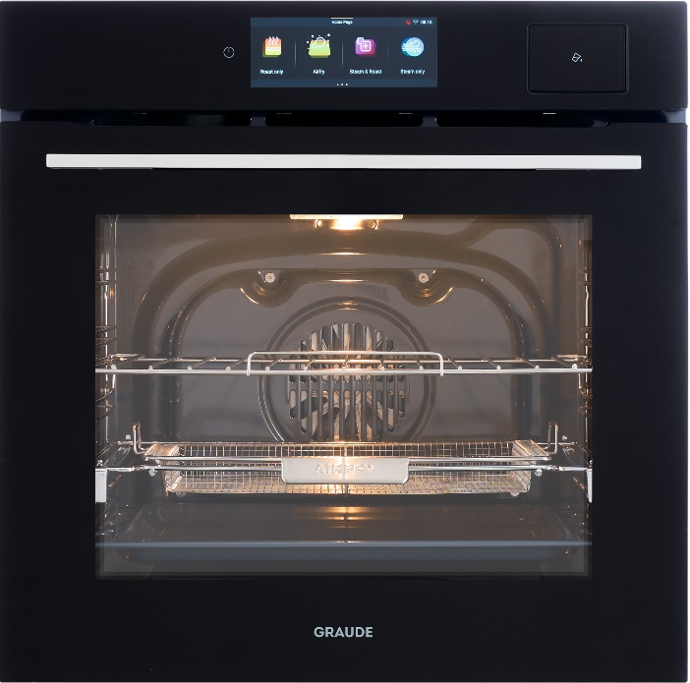 Комбинированный духовой шкаф - пароварка Premium | • 3 функции приготовления на пару • 4 функции для приготовления на комбинированных режимах • 10 функций для приготовления в режиме духового шкафа • 7 дополнительных фунций • Сенсорное управление Logic Control • TFT-дисплей высокого разрешения диагональю 7” • Противень AirFry • Термощуп • Функция избранное • Система подачи пара • Цифровые часы с таймером отключения • Конвекция • Дверца с 3х-слойным остеклением • Атермальное стекло CoolTouch • 5 уровней приготовления • Стеклянный фронт ClearView • Защита от детей • Система охлаждения • Полезный объем: 73 л • Максимальная температура: 260°C • Ш х В х Г= 595 х 595 х 555 м Оснащение • Перфорированный противень • Поддон без перфорации • Глубокий противень/поддон для жира • Решетка для жарки | 119,990.00 | 4260475245054
BMDP 60.2 E | 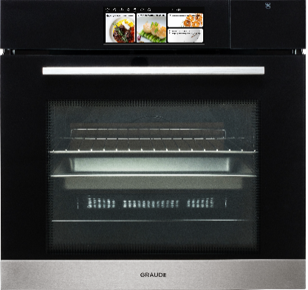 Комбинированный духовой шкаф - пароварка Premium | • 20 программ приготовления на пару • 8 программ для приготовления на комбинированных режимах • 28 программ для приготовления в режиме духового шкафа • Дополнительные функции: разморозка, поддержание тепла, обезза-раживание паром, сушка, ферментация, самоочистка паром и т.д • 10 режимов нагрева • Сенсорное управление Logic Control • LCD-дисплей • Функция избранное, 10 программ • Система подачи пара • Цифровые часы с таймером отключения • Конвекция • Дверца с 3х-слойным остеклением • Атермальное стекло CoolTouch • 5 уровней приготовления • Стеклянный фронт ClearView • Защита от детей • Система охлаждения • Полезный объем: 66 л • Максимальная температура: 250°C • Ш х В х Г= 593 х 593 х 563 м Оснащение • Перфорированный противень • Глубокий противень/поддон для жира • Решетка для жарки | 131,990.00 | 4260475247959
BMDP 60.2 S | 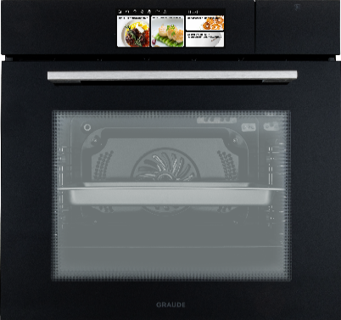 Комбинированный духовой шкаф - пароварка Premium | • 20 программ приготовления на пару • 8 программ для приготовления на комбинированных режимах • 28 программ для приготовления в режиме духового шкафа • Дополнительные функции: разморозка, поддержание тепла, обезза-раживание паром, сушка, ферментация, самоочистка паром и т.д • 10 режимов нагрева • Сенсорное управление Logic Control • LCD-дисплей • Функция избранное, 10 программ • Система подачи пара • Цифровые часы с таймером отключения • Конвекция • Дверца с 3х-слойным остеклением • Атермальное стекло CoolTouch • 5 уровней приготовления • Стеклянный фронт ClearView • Защита от детей • Система охлаждения • Полезный объем: 66 л • Максимальная температура: 250°C • Ш х В х Г= 593 х 593 х 563 м Оснащение • Перфорированный противень • Глубокий противень/поддон для жира • Решетка для жарки | 131,990.00 | 4260475247942
BMDP 60.1 E | 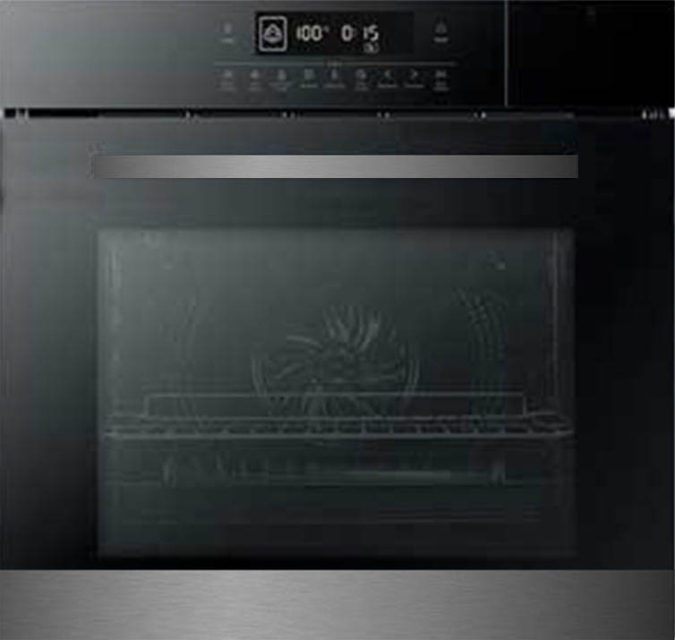 Комбинированный духовой шкаф - пароварка Premium | • Полнофункциональный духовой шкаф • Полнофункциональная пароварка • Комби режим духовой шкаф + пароварка • 10 режимов нагрева • Сенсорное управление Logic Control • LCD-дисплей • Функция памяти • Система подачи пара • Цифровые часы с таймером автоматического отключения • Конвекция • Автоматические программы приготовления Profi Cook • Дверца с 3х-слойным остеклением • Атермальное стекло CoolTouch • 5 уровней приготовления • Стеклянный фронт ClearView • Защита от детей • Система охлаждения • Полезный объем: 66 л • Максимальная температура: 250°C • Ш х В х Г= 595 х 595 х 563 м Оснащение • Перфорированный противень • Глубокий противень/поддон для жира • Решетка для жарки | 104,490.00 | 4260475246785
Серия PREMIUM духовые шкафы
BMP 60.4 S | 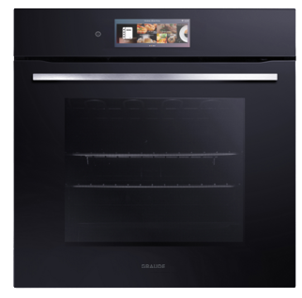 Электрический духовой шкаф Premium | • Система пиролитической очистки • 16 режимов нагрева • Сенсорное управление Logic Control • TFT-дисплей высокого разрешения диагональю 7” • Противень AirFry • Функция памяти • Цифровые часы с таймером автоматического отключения • Конвекция • Автоматические программы приготовления Pro Cook • Дверца с 3х-слойным остеклением • Атермальное стекло CoolTouch • 5 уровней приготовления • Стеклянный фронт ClearView • Защита от детей • Система охлаждения • Телескопические направляющие • Плавное закрывание дверцы • Полезный объем: 73 л • Максимальная температура: 250°C • Ш х В х Г= 594 х 594 х 498 мм Оснащение • Противень AirFry • Глубокий противень/поддон для жира • Решетка для жарки | 101,490.00 | 4260475246815
BMP 60.0 E | 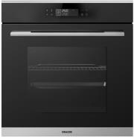 Электрический духовой шкаф Premium | • Система пиролитической очистки • 10 режимов нагрева • Сенсорное управление Easy Control • LCD-дисплей • Функция памяти • Цифровые часы с таймером автоматического отключения • Система вентиляции • Дверца с 4х-слойным остеклением • 5 уровней приготовления • Алюминиевая ручка • Атермальное стекло CoolTouch • Стеклянный фронт ClearView • Защита от детей • Двойная циркуляционная система вентиляции • Телескопические направляющие • Полезный объем: 73 л • Максимальная температура: 250°C • Ш х В х Г= 594 х 594 х 569 мм Оснащение • Универсальный противень • Глубокий противень/поддон для жира • Решетка для жарки | 93,490.00 | 4260475241070
BMP 60.0 S | 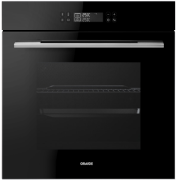 Электрический духовой шкаф Premium | • Система пиролитической очистки • 10 режимов нагрева • Сенсорное управление Easy Control • LCD-дисплей • Функция памяти • Цифровые часы с таймером автоматического отключения • Система вентиляции • Дверца с 4х-слойным остеклением • 5 уровней приготовления • Алюминиевая ручка • Атермальное стекло CoolTouch • Стеклянный фронт ClearView • Защита от детей • Двойная циркуляционная система вентиляции • Телескопические направляющие • Полезный объем: 73 л • Максимальная температура: 250°C • Ш х В х Г= 594 х 594 х 569 мм Оснащение • Универсальный противень • Глубокий противень/поддон для жира • Решетка для жарки | 93,490.00 | 4260475241087
BM 60.3 W | Электрический духовой шкаф Premium | • 10 режимов нагрева • 3 доп. функции: режим ECO, режим ферментации, подогрев тарелок • Сенсорное управление Easy Control • LCD-дисплей • Функция памяти • Цифровые часы с таймером автоматического отключения • Система вентиляции • Дверца с 3х-слойным остеклением • 5 уровней приготовления • Алюминиевая ручка • Атермальное стекло CoolTouch • Стеклянный фронт ClearView • Двойная циркуляционная система вентиляции • Телескопические направляющие • 3 каталитические панели • Полезный объем: 73 л • Максимальная температура: 250°C • Ш х В х Г= 594 х 594 х 569 мм Оснащение • Вертел • Универсальный противень • Глубокий противень/поддон для жира • Решетка для жарки | 71,490.00 | 4260475241117
BM 60.3 E | Электрический духовой шкаф Premium | • 10 режимов нагрева • 3 доп. функции: режим ECO, режим ферментации, подогрев тарелок • Сенсорное управление Easy Control • LCD-дисплей • Функция памяти • Цифровые часы с таймером автоматического отключения • Система вентиляции • Дверца с 3х-слойным остеклением • 5 уровней приготовления • Алюминиевая ручка • Атермальное стекло CoolTouch • Стеклянный фронт ClearView • Двойная циркуляционная система вентиляции • Телескопические направляющие • 3 каталитические панели • Полезный объем: 73 л • Максимальная температура: 250°C • Ш х В х Г= 594 х 594 х 569 мм Оснащение • Вертел • Универсальный противень • Глубокий противень/Глубокий противень/поддон для жира • Решетка для жарки | 71,490.00 | 4260475241094
BM 60.3 S | Электрический духовой шкаф Premium | • 10 режимов нагрева • 3 доп. функции: режим ECO, режим ферментации, подогрев тарелок • Сенсорное управление Easy Control • LCD-дисплей • Функция памяти • Цифровые часы с таймером автоматического отключения • Система вентиляции • Дверца с 3х-слойным остеклением • 5 уровней приготовления • Алюминиевая ручка • Атермальное стекло CoolTouch • Стеклянный фронт ClearView • Двойная циркуляционная система вентиляции • Телескопические направляющие • 3 каталитические панели • Полезный объем: 73 л • Максимальная температура: 250°C • Ш х В х Г= 594 х 594 х 569 мм Оснащение • Вертел • Универсальный противень • Глубокий противень/поддон для жира • Решетка для жарки | 71,490.00 | 4260475241100
BM 60.2 W | 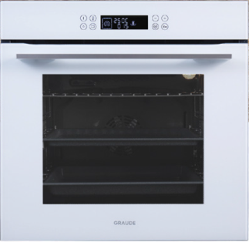 Электрический духовой шкаф Premium | • 10 режимов нагрева • Сенсорное управление Easy Control • LCD-дисплей • Функция памяти • Цифровые часы с таймером автоматического отключения • Система вентиляции • Дверца с 3х-слойным остеклением • 5 уровней приготовления • Алюминиевая ручка • Атермальное стекло CoolTouch • Стеклянный фронт ClearView • Двойная циркуляционная система вентиляции • Телескопические направляющие • Полезный объем: 73 л • Максимальная температура: 250°C • Ш х В х Г= 594 х 594 х 569 мм Оснащение • Универсальный противень • Глубокий противень/поддон для жира • Решетка для жарки | 70,490.00 | 4260475240486
BM 60.2 E | 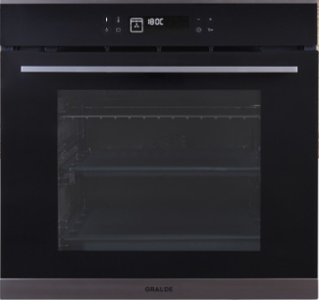 Электрический духовой шкаф Premium | • 10 режимов нагрева • Сенсорное управление Easy Control • LCD-дисплей • Функция памяти • Цифровые часы с таймером автоматического отключения • Система вентиляции • Дверца с 3х-слойным остеклением • 5 уровней приготовления • Алюминиевая ручка • Атермальное стекло CoolTouch • Стеклянный фронт ClearView • Двойная циркуляционная система вентиляции • Телескопические направляющие • Полезный объем: 73 л • Максимальная температура: 250°C • Ш х В х Г= 594 х 594 х 569 мм Оснащение • Универсальный противень • Глубокий противень/поддон для жира • Решетка для жарки | 70,490.00 | 4260475240493
BM 60.2 S | 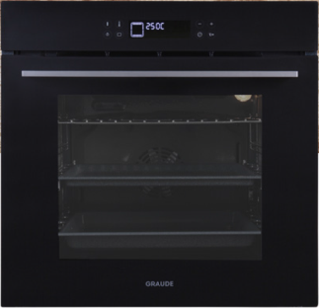 Электрический духовой шкаф Premium | • 10 режимов нагрева • Сенсорное управление Easy Control • LCD-дисплей • Функция памяти • Цифровые часы с таймером автоматического отключения • Система вентиляции • Дверца с 3х-слойным остеклением • 5 уровней приготовления • Алюминиевая ручка • Атермальное стекло CoolTouch • Стеклянный фронт ClearView • Двойная циркуляционная система вентиляции • Телескопические направляющие • Полезный объем: 73 л • Максимальная температура: 250°C • Ш х В х Г= 594 х 594 х 569 мм Оснащение • Универсальный противень • Глубокий противень/поддон для жира • Решетка для жарки | 70,490.00 | 4260475240479
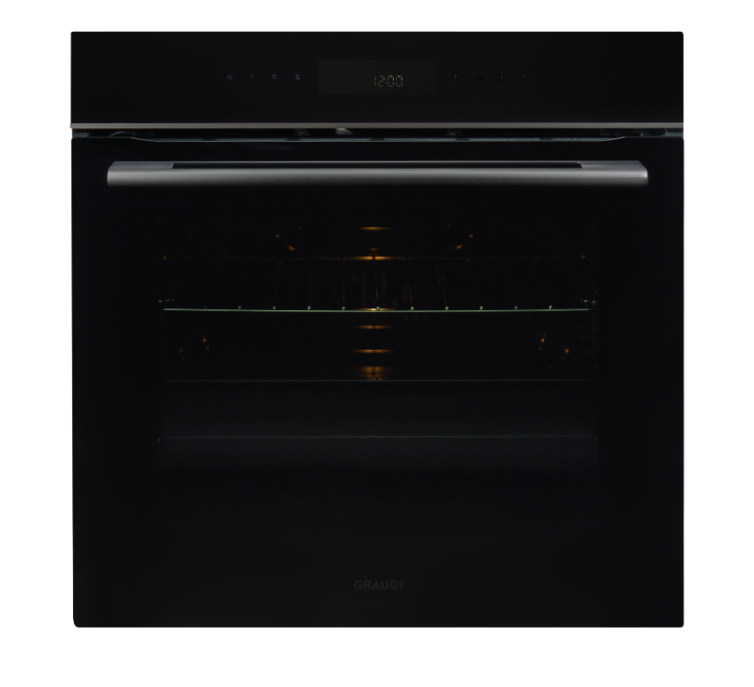 BM 60.2 O | Электрический духовой шкаф Premium | • 10 режимов нагрева • Дополнительные режимы: размораживание, ECO • Сенсорное управление Easy Control • LCD-дисплей • Функция памяти • Цифровые часы с таймером автоматического отключения • Система вентиляции • Дверца с 3х-слойным остеклением • 5 уровней приготовления • Алюминиевая ручка • Атермальное стекло CoolTouch • Стеклянный фронт ClearView • Двойная циркуляционная система вентиляции • Плавное закрывание дверцы • Телескопические направляющие 2 уровня • Полезный объем: 73 л • Максимальная температура: 260°C • Ш х В х Г= 594 х 594 х 569 мм • Универсальный противень • Глубокий противень/поддон для жира • Решетка для жарки | 59,990.00 | 4260475244255
Серия COMFORT
BE 60.3 O | Электрический духовой шкаф Comfort | • 10 режимов нагрева • Управление Classic Control • Цифровые часы с таймером автоматического отключения • Конвекция • Дверца с 3х-слойным остеклением и затемнением • 5 уровней приготовления • Алюминиевая ручка • Атермальное стекло CoolTouch • Стеклянный фронт ClearView • Система охлаждения • Плавное закрывание дверцы • Телескопические направляющие • Полезный объем: 73 л • Максимальная температура: 260°C • Ш х В х Г= 594 х 594 х 566 ммОснащение • Универсальный противень • Глубокий противень/поддон для жира • Решетка для жарки | 48,990.00 | 4260475245757
BE 60.3 SE | Электрический духовой шкаф Comfort | • 9 режимов нагрева • Управление Classic Control • Цифровые часы с таймером автоматического отключения • Система вентиляции • Дверца с 3х-слойным остеклением • 5 уровней приготовления • Алюминиевая ручка • Атермальное стекло CoolTouch • Стеклянный фронт ClearView • Система охлаждения рабочей камеры • Лампа подсветки • Телескопические направляющие • 3 каталитические панели • Полезный объем: 57 л • Максимальная температура: 250°C • Ш х В х Г= 594 х 594 х 566 мм Оснащение • Универсальный противень • Глубокий противень/поддон для жира • Решетка для жарки | 43,990.00 | 4260475245788
BE 60.3 W | Электрический духовой шкаф Comfort | • 9 режимов нагрева • Управление Classic Control • Цифровые часы с таймером автоматического отключения • Система вентиляции • Дверца с 3х-слойным остеклением • 5 уровней приготовления • Алюминиевая ручка • Атермальное стекло CoolTouch • Стеклянный фронт ClearView • Система охлаждения рабочей камеры • Лампа подсветки • Телескопические направляющие • 3 каталитические панели • Полезный объем: 57 л • Максимальная температура: 250°C • Ш х В х Г= 594 х 594 х 566 мм Оснащение • Универсальный противень • Глубокий противень/поддон для жира • Решетка для жарки | 62,990.00 | 4260475241124
BE 60.3 S | 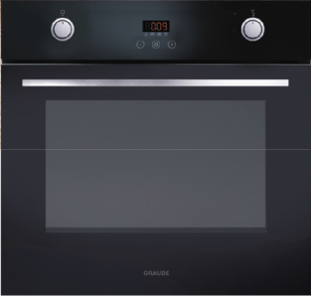 Электрический духовой шкаф Comfort | • 9 режимов нагрева • Управление Classic Control • Цифровые часы с таймером автоматического отключения • Система вентиляции • Дверца с 3х-слойным остеклением • 5 уровней приготовления • Алюминиевая ручка • Атермальное стекло CoolTouch • Стеклянный фронт ClearView • Система охлаждения рабочей камеры • Лампа подсветки • Телескопические направляющие • 3 каталитические панели • Полезный объем: 57 л • Максимальная температура: 250°C • Ш х В х Г= 594 х 594 х 566 мм Оснащение • Универсальный противень • Глубокий противень/поддон для жира • Решетка для жарки | 46,490.00 | 4260475240516
BE 60.3 E | 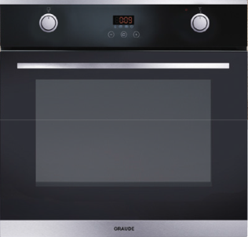 Электрический духовой шкаф Comfort | • 9 режимов нагрева • Управление Classic Control • Цифровые часы с таймером автоматического отключения • Система вентиляции • Дверца с 3х-слойным остеклением • 5 уровней приготовления • Алюминиевая ручка • Атермальное стекло CoolTouch • Стеклянный фронт ClearView • Система охлаждения рабочей камеры • Лампа подсветки • Телескопические направляющие • 3 каталитические панели • Полезный объем: 57 л • Максимальная температура: 250°C • Ш х В х Г= 594 х 594 х 566 мм Оснащение • Универсальный противень • Глубокий противень/поддон для жира • Решетка для жарки | 57,490.00 | 4260475240523
BE 60.2 W | Электрический духовой шкаф Comfort | • 5 режимов нагрева • Управление Classic Control • Система вентиляции • Дверца с 2х-слойным остеклением • 5 уровней приготовления • Алюминиевая ручка • Атермальное стекло CoolTouch • Стеклянный фронт ClearView • Таймер автоматического отключения • Полезный объем: 73 л • Максимальная температура: 250°C • Ш х В х Г= 594 х 594 х 569 мм Оснащение • Универсальный противень • Решетка для жарки | 53,990.00 | 4260475241148
BE 60.2 S | 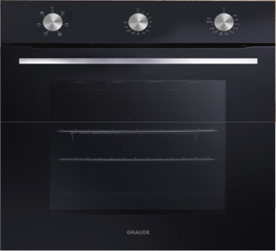 Электрический духовой шкаф Comfort | • 5 режимов нагрева • Управление Classic Control • Система вентиляции • Дверца с 2х-слойным остеклением • 5 уровней приготовления • Алюминиевая ручка • Атермальное стекло CoolTouch • Стеклянный фронт ClearView • Таймер автоматического отключения • Полезный объем: 73 л • Максимальная температура: 250°C • Ш х В х Г= 594 х 594 х 569 мм Оснащение • Универсальный противень • Решетка для жарки | 51,990.00 | 4260475240509
BE 60.2 E | Электрический духовой шкаф Comfort | • 5 режимов нагрева • Управление Classic Control • Система вентиляции • Дверца с 2х-слойным остеклением • 5 уровней приготовления • Алюминиевая ручка • Атермальное стекло CoolTouch • Стеклянный фронт ClearView • Таймер автоматического отключения • Полезный объем: 73 л • Максимальная температура: 250°C • Ш х В х Г= 594 х 594 х 569 мм Оснащение • Универсальный противень • Решетка для жарки | 51,990.00 | 4260475241131
BE 60.0 C | 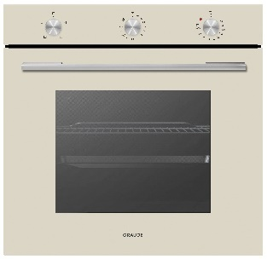 Электрический духовой шкаф Comfort | 3 режима нагрева Управление Classic Control Дверца с 2х-слойным остеклением 4 уровня приготовления Алюминиевая ручка Стеклянный фронт ClearView Система охлаждения Таймер Полезный объем: 73 л Максимальная температура: 250°C Ш х Г х В = 595 х 590 х 542 мм оснащение: Универсальный противень Решетка для жарки | 43,990.00 | 4260475243128
BE 60.0 W | 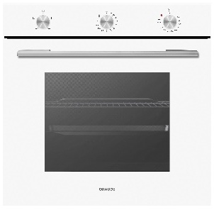 Электрический духовой шкаф Comfort | 3 режима нагрева Управление Classic Control Дверца с 2х-слойным остеклением 4 уровня приготовления Алюминиевая ручка Стеклянный фронт ClearView Система охлаждения Таймер Полезный объем: 73 л Максимальная температура: 250°C Ш х Г х В = 595 х 590 х 542 мм оснащение: Универсальный противень Решетка для жарки | 38,490.00 | 4260475243111
BE 60.0 E | 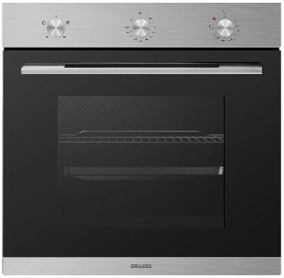 Электрический духовой шкаф Comfort | 3 режима нагрева Управление Classic Control Дверца с 2х-слойным остеклением 4 уровня приготовления Алюминиевая ручка Стеклянный фронт ClearView Система охлаждения Таймер Полезный объем: 73 л Максимальная температура: 250°C Ш х Г х В = 595 х 590 х 542 мм оснащение: Универсальный противень Решетка для жарки | 40,990.00 | 4260475240059
BE 60.0 S | 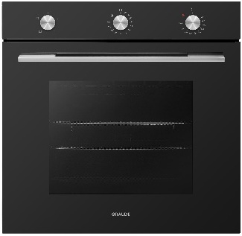 Электрический духовой шкаф Comfort | 3 режима нагрева Управление Classic Control Дверца с 2х-слойным остеклением 4 уровня приготовления Алюминиевая ручка Стеклянный фронт ClearView Система охлаждения Таймер Полезный объем: 73 л Максимальная температура: 250°C Ш х Г х В = 595 х 590 х 542 мм оснащение: Универсальный противень Решетка для жарки | 42,990.00 | 4260475243104
Серия CLASSIC
BK 60.2 S | 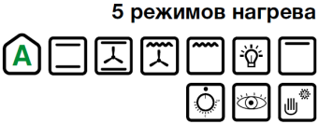 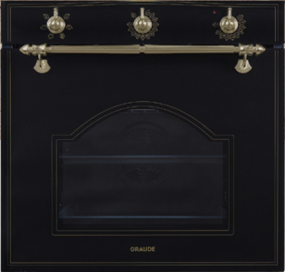 Электрический духовой шкаф Classic | • 5 режимов нагрева • Управление Classic Control • Система вентиляции • Дверца с 3х-слойным остеклением • 5 уровней приготовления • Атермальное стекло CoolTouch • Стеклянный фронт ClearView • Таймер автоматического отключения • Система охлаждения рабочей камеры • Телескопические направляющие • Жироулавливающий фильтр • Полезный объем: 73 л • Максимальная температура: 250°C • Ручка и переключатели из бронзы • Ш х В х Г= 594 х 594 х 569 мм Оснащение • Универсальный противень • Глубокий противень/поддон для жира • Решетка для жарки | 46,490.00 | 4260475240653
BK 60.2 EL | 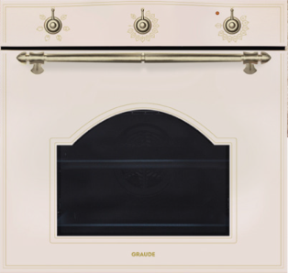 Электрический духовой шкаф Classic | • 5 режимов нагрева • Управление Classic Control • Система вентиляции • Дверца с 3х-слойным остеклением • 5 уровней приготовления • Атермальное стекло CoolTouch • Стеклянный фронт ClearView • Таймер автоматического отключения • Система охлаждения рабочей камеры • Телескопические направляющие • Жироулавливающий фильтр • Полезный объем: 73 л • Максимальная температура: 250°C • Ручка и переключатели из бронзы • Ш х В х Г= 594 х 594 х 569 мм Оснащение • Универсальный противень • Глубокий противень/поддон для жира • Решетка для жарки | 58,490.00 | 4260475240660
BK 60.3 S | 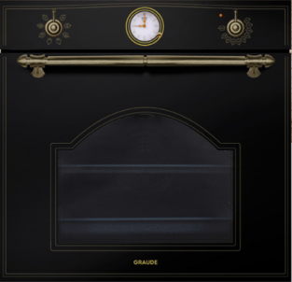 Электрический духовой шкаф Classic | • 7 режимов нагрева • Управление Classic Control • Аналоговые часы • Телескопические направляющие • Дверца с 3х-слойным остеклением • Атермальное стекло CoolTouch • Стеклянный фронт ClearView • Доводчик дверцы • Вентилятор охлаждения • 5 уровней приготовления • Полезный объем: 73 л • Ручка и переключатели из бронзы • Ш х В х Г= 594 х 594 х 569 мм Оснащение • Универсальный противень • Глубокий противень/поддон для жира • Решетка для жарки | 60,490.00 | 4260475240677
BK 60.3 EL | 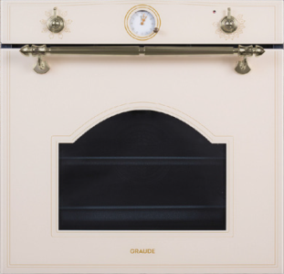 Электрический духовой шкаф Classic | • 7 режимов нагрева • Управление Classic Control • Аналоговые часы • Телескопические направляющие • Дверца с 3х-слойным остеклением • Атермальное стекло CoolTouch • Стеклянный фронт ClearView • Доводчик дверцы • Вентилятор охлаждения • 5 уровней приготовления • Полезный объем: 73 л • Ручка и переключатели из бронзы • Ш х В х Г= 594 х 594 х 569 мм Оснащение • Универсальный противень • Глубокий противень/поддон для жира • Решетка для жарки | 65,990.00 | 4260475240684
BK 60.1 WM | 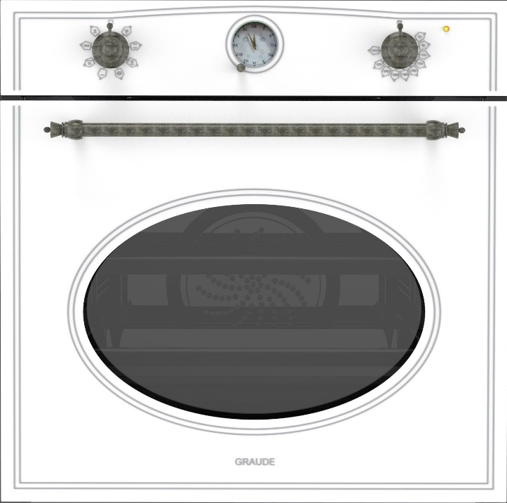 Электрический духовой шкаф Classic | ЭЛЕКТРИЧЕСКИЙ ДУХОВОЙ ШКАФ • 8 режимов нагрева • Эмаль балого цвета • Управление Classic Control • Аналоговые часы • Конвекция • Дверца с 2-х слойным остеклением • 5 уровней приготовления • Атермальное стекло CoolTouch • Стеклянный фронт ClearView • Таймер автоматического отключения • Система охлаждения • Полезный объём 67 л. • Максимальная температура 250ºС • Ручка и переключатели из бронзы • ШхВхГ=595*595х583 мм | 47,490.00 | 4260475243715
BK 60.1 EM | Электрический духовой шкаф Classic | ЭЛЕКТРИЧЕСКИЙ ДУХОВОЙ ШКАФ • 8 режимов нагрева • Эмаль античного балого цвета • Управление Classic Control • Аналоговые часы • Конвекция • Дверца с 2-х слойным остеклением • 5 уровней приготовления • Атермальное стекло CoolTouch • Стеклянный фронт ClearView • Таймер автоматического отключения • Система охлаждения • Полезный объём 67 л. • Максимальная температура 250ºС • Ручка и переключатели из бронзы • ШхВхГ=595*595х583 мм | 47,490.00 | 4260475243456
BK 60.1 SM | Электрический духовой шкаф Classic | ЭЛЕКТРИЧЕСКИЙ ДУХОВОЙ ШКАФ • 8 режимов нагрева • Эмаль чёрного цвета • Управление Classic Control • Аналоговые часы • Конвекция • Дверца с 2-х слойным остеклением • 5 уровней приготовления • Атермальное стекло CoolTouch • Стеклянный фронт ClearView • Таймер автоматического отключения • Система охлаждения • Полезный объём 67 л. • Максимальная температура 250ºС • Ручка и переключатели из бронзы • ШхВхГ=595*595х583 мм | 47,490.00 | 4260475243463

Компактные приборы
 |  | Прайс-лист | 2025-09-25
Артикул | Наименование | Описание | РРЦ, руб | Штрих-код
Серия SPECIAL
Компактные духовые шкафы с СВЧ и грилем
MWG 45.0 SE | Компактная микроволновая печь с грилем SPECIAL | • 8 режимов нагрева • 2 доп. функции: режим ферментации, подогрев тарелок • Сенсорное управление Easy Control • LCD-дисплей • Функция памяти • Установка длительности приготовления • Цифровые часы с таймером автоматического отключения • Режим Power Cook • Режим Quick Cook • Дверца с 3х-слойным остеклением • Рабочая камера из нержавеющей стали • Защита от детей • Полезный объем: 38 л • Ш х В х Г= 594 х 455 х 536 мм Оснащение • Форма для приготовления • Решетка* * Противень для выпекания | 96,990.00 | 4260475243753
MWG 45.0 GE | 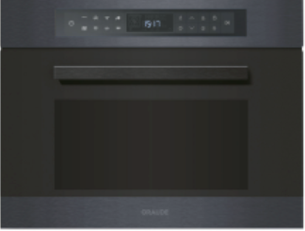 Компактная микроволновая печь с грилем SPECIAL | • 8 режимов нагрева • 2 доп. функции: режим ферментации, подогрев тарелок • Сенсорное управление Easy Control • LCD-дисплей • Функция памяти • Установка длительности приготовления • Цифровые часы с таймером автоматического отключения • Режим Power Cook • Режим Quick Cook • Дверца с 3х-слойным остеклением • Рабочая камера из нержавеющей стали • Защита от детей • Полезный объем: 38 л • Ш х В х Г= 594 х 455 х 536 мм Оснащение • Форма для приготовления • Решетка* * Противень для выпекания | 96,990.00 | 4260475245030
Встраиваемая кофемашина
KV 45.0 SE | 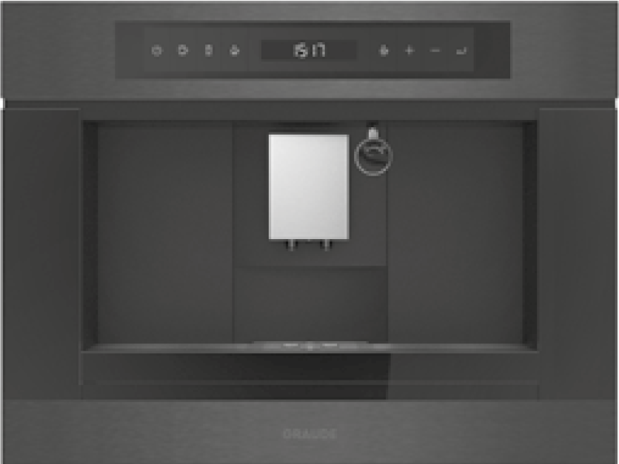 Встраиваемая кофемашина | • Сенсорное управление Easy Control • LCD-дисплей • Приготовление кофе под давлением 20 бар • Интеллектуальная система предварительного смачивания • Кофе: обычный кофе, двойной кофе • Функция приготовления капучино • Функция подачи пара • Функция промывки • Индикатор автоматической очистки • Индикатор автоматической очистки от накипи • Система очистки Easy Clean • Система Profi Press • 5 ступеней регулировки степени помола • Регулировка объема кофе • Регулировка крепости кофе • Съемный резервуар для воды: 1,8 л • Использование кофейных зерен или молотого кофе • Телескопические направляющие с автоматической блокировкой • Ш х В х Г= 594 х 455 х 486 мм | 214,490.00 | 4260475246792
KV 45.0 GE | 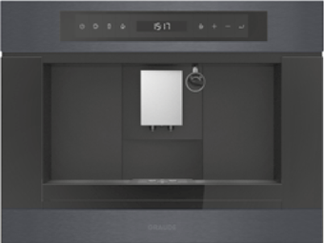 Встраиваемая кофемашина | • Сенсорное управление Easy Control • LCD-дисплей • Приготовление кофе под давлением 20 бар • Интеллектуальная система предварительного смачивания • Кофе: обычный кофе, двойной кофе • Функция приготовления капучино • Функция подачи пара • Функция промывки • Индикатор автоматической очистки • Индикатор автоматической очистки от накипи • Система очистки Easy Clean • Система Profi Press • 5 ступеней регулировки степени помола • Регулировка объема кофе • Регулировка крепости кофе • Съемный резервуар для воды: 1,8 л • Использование кофейных зерен или молотого кофе • Телескопические направляющие с автоматической блокировкой • Ш х В х Г= 594 х 455 х 486 мм | 214,990.00 | 4260475245023
KV 45.0 S | 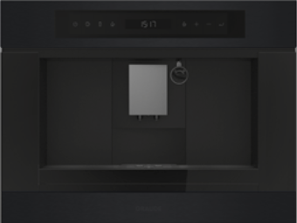 Встраиваемая кофемашина | • Сенсорное управление Easy Control • LCD-дисплей • Приготовление кофе под давлением 20 бар • Интеллектуальная система предварительного смачивания • Кофе: обычный кофе, двойной кофе • Функция приготовления капучино • Функция подачи пара • Функция промывки • Индикатор автоматической очистки • Индикатор автоматической очистки от накипи • Система очистки Easy Clean • Система Profi Press • 5 ступеней регулировки степени помола • Регулировка объема кофе • Регулировка крепости кофе • Съемный резервуар для воды: 1,8 л • Использование кофейных зерен или молотого кофе • Телескопические направляющие с автоматической блокировкой • Ш х В х Г= 594 х 455 х 486 мм | 178,990.00 | 4260475245016
Серия PREMIUM
Компактные духовые шкафы с СВЧ и грилем
BWG 45.0 W | 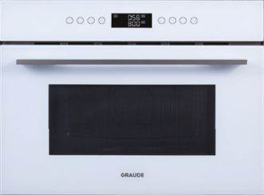 Компактный духовой шкаф с СВЧ и грилем Premium | • 8 режимов нагрева • Сенсорное управление Easy Control • LCD-дисплей • Установка длительности приготовления • Цифровые часы с таймером автоматического отключения • Режим Power Cook • Режим Quick Cook • Блокировка дверцы • Дверца с 3х-слойным остеклением • Рабочая камера из нержавеющей стали • Защита от детей • Полезный объем: 38 л • Ш х В х Г= 594 х 455 х 486 мм Оснащение • Форма для приготовления • Решетка* * решетка для выпекания поставляется опционально | 82,490.00 | 4260475240547
MWG 45.0 E | 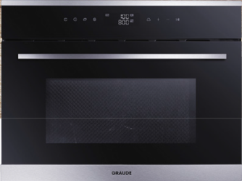 Компактная микроволновая печь с грилем Premium | • 8 режимов нагрева • Сенсорное управление Easy Control • LCD-дисплей • Установка длительности приготовления • Цифровые часы с таймером автоматического отключения • Режим Power Cook • Режим Quick Cook • Блокировка дверцы • Дверца с 3х-слойным остеклением • Рабочая камера из нержавеющей стали • Защита от детей • Полезный объем: 38 л • Ш х В х Г= 594 х 455 х 486 мм Оснащение • Форма для приготовления • Решетка* * решетка для выпекания поставляется опционально | 82,490.00 | 4260475240554
MWG 45.0 S | 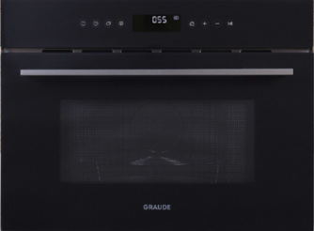 Компактная микроволновая печь с грилем Premium | • 8 режимов нагрева • Сенсорное управление Easy Control • LCD-дисплей • Установка длительности приготовления • Цифровые часы с таймером автоматического отключения • Режим Power Cook • Режим Quick Cook • Блокировка дверцы • Дверца с 3х-слойным остеклением • Рабочая камера из нержавеющей стали • Защита от детей • Полезный объем: 38 л • Ш х В х Г= 594 х 455 х 486 мм Оснащение • Форма для приготовления • Решетка* * решетка для выпекания поставляется опционально | 82,490.00 | 4260475240530
MWG 38.1 S | 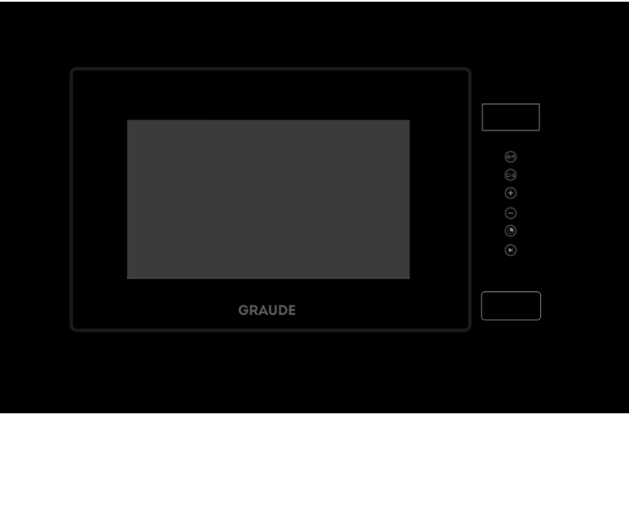 Компактная микроволновая печь с грилем Comfort | • 4 режима нагрева • Сенсорное управление Easy Control • LCD-дисплей • Технология Smart Wave (без поворотного стола) • Установка длительности приготовления • Таймер автоматического отключения • Режим Quick Cook • Рабочая камера из нержавеющей стали • Защита от детей • Полезный объём: 20 л • Ш х В х Г= 595 х 390 х 313 мм Оснащение • Решетка | 32,990.00 | 4260475243678
MWG 38.1 W | Компактная микроволновая печь с грилем Comfort | • 4 режима нагрева • Сенсорное управление Easy Control • LCD-дисплей • Технология Smart Wave (без поворотного стола) • Установка длительности приготовления • Таймер автоматического отключения • Режим Quick Cook • Рабочая камера из нержавеющей стали • Защита от детей • Полезный объём: 20 л • Ш х В х Г= 595 х 390 х 313 мм Оснащение • Решетка | 36,490.00 | 4260475243685
MWG 38.0 S | 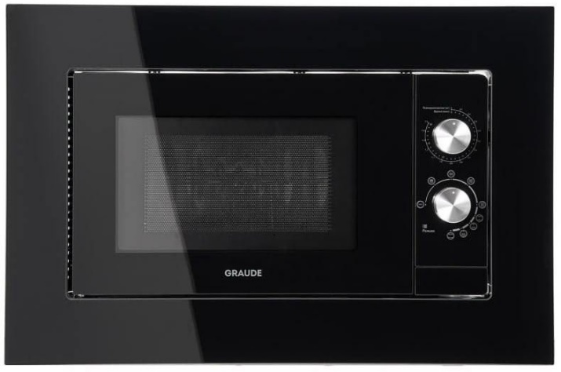 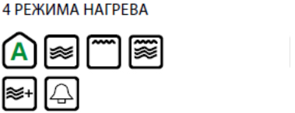 Компактная микроволновая печь с грилем Comfort | • 4 режима нагрева • Механическое управление • Таймер автоматического отключения • Рабочая камера из нержавеющей стали • Полезный объём: 20 л • Ш х В х Г= 595 х 390 х 313 мм Оснащение • Решетка • Стеклянный поддон | 28,990.00 | 4260475249526
Подогреватели посуды Серия COMFORT
WS 14.0 W | Подогреватель посуды Comfort | • Белое стекло • Максимальная нагрузка: 20 кг • Диапазон температур: 30-80°C • Противоскользящий коврик • Неоновый индикатор • Ш х В х Г= 594 х 141 х 548 мм | 41,990.00 | 4260475240578
WS 14.0 S | Подогреватель посуды Comfort | • Черное стекло • Максимальная нагрузка: 20 кг • Диапазон температур: 30-80°C • Противоскользящий коврик • Неоновый индикатор • Ш х В х Г= 594 х 141 х 548 мм | 41,990.00 | 4260475240585
Серия CLASSIC
Компактные духовые шкафы с СВЧ и грилем
BWGK 45.0 S | 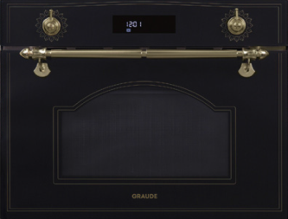 Компактный духовой шкаф с СВЧ и грилем Classic | • 8 режимов нагрева • Управление Classic Control • LCD-дисплей • Установка длительности приготовления • Цифровые часы с таймером автоматического отключения • Режим Power Cook • Режим Quick Cook • Блокировка дверцы • Рабочая камера из нержавеющей стали • Защита от детей • Полезный объем: 38 л • Ручка и переключатели из бронзы • Ш х В х Г= 594 х 455 х 486 мм Оснащение • Форма для приготовления • Решетка* * решетка для выпекания поставляется опционально | 81,490.00 | 4260475240714
BWGK 45.0 EL | 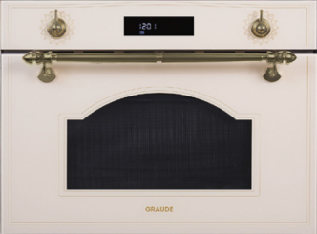 Компактный духовой шкаф с СВЧ и грилем Classic | • 8 режимов нагрева • Управление Classic Control • LCD-дисплей • Установка длительности приготовления • Цифровые часы с таймером автоматического отключения • Режим Power Cook • Режим Quick Cook • Блокировка дверцы • Рабочая камера из нержавеющей стали • Защита от детей • Полезный объем: 38 л • Ручка и переключатели из бронзы • Ш х В х Г= 594 х 455 х 486 мм Оснащение • Форма для приготовления • Решетка* * решетка для выпекания поставляется опционально | 81,490.00 | 4260475243067
MWGK 38.1 S | Компактная микроволновая печь с грилем Classic | • 4 режима нагрева • Сенсорное управление Easy Control • LCD-дисплей • Технология Smart Wave (без поворотного стола) • Установка длительности приготовления • Таймер автоматического отключения • Режим Quick Cook • Рабочая камера из нержавеющей стали • Защита от детей • Полезный объём: 20 л • Ш х В х Г= 595 х 390 х 313 мм Оснащение • Решетка | 30,990.00 | 4260475243692
MWGK 38.1 EL | Компактная микроволновая печь с грилем Classic | • 4 режима нагрева • Сенсорное управление Easy Control • LCD-дисплей • Технология Smart Wave (без поворотного стола) • Установка длительности приготовления • Таймер автоматического отключения • Режим Quick Cook • Рабочая камера из нержавеющей стали • Защита от детей • Полезный объём: 20 л • Ш х В х Г= 595 х 390 х 313 мм Оснащение • Решетка | 30,990.00 | 4260475243708

Вытяжки
 |  | Прайс-лист | 2025-09-25
Артикул | Наименование | Описание | РРЦ, руб | Штрих-код
Серия COMFORT
Настенные вытяжки
DH 60.0 GE | Настенная вытяжка Comfort | • Управление Classic Control • Фронт из закалённого стекла • Телескопический короб из нержавеющей стали • 3-х ступенчатая регулировка мощности • 5-ти слойный алюминиевый фильтр • Подсветка High-brightness light • Мотор Profi Fan • Уровень шума: 65 дБ • Возможность работы в режиме рециркуляции (угольные фильтры заказываются отдельно) • Производительность: 550 м3/ч • ШхВхГ: 600х605-885х285 мм | 15,490.00 | 4260475241421
DH 60.0 WE | Настенная вытяжка Comfort | • Управление Classic Control • Фронт из закалённого стекла • Телескопический короб из нержавеющей стали • 3-х ступенчатая регулировка мощности • 5-ти слойный алюминиевый фильтр • Подсветка High-brightness light • Мотор Profi Fan • Уровень шума: 65 дБ • Возможность работы в режиме рециркуляции (угольные фильтры заказываются отдельно) • Производительность: 550 м3/ч • ШхВхГ: 600х605-885х285 мм | 13,990.00 | 4260475241438
DHE 60.1 C | Настенная вытяжка Comfort | • Управление Classic Control • Фронт из закалённого стекла • Телескопический короб кремового цвета • 3-х ступенчатая регулировка мощности • 5-ти слойный алюминиевый фильтр • Подсветка High-brightness light • Мотор Profi Fan • Уровень шума: 65 дБ • Возможность работы в режиме рециркуляции (угольные фильтры заказываются отдельно) • Производительность: 450 м3/ч • ШхВхГ: 600х643-923х312 мм | 14,490.00 | 4260475243210
DHE 60.1 W | Настенная вытяжка Comfort | • Управление Classic Control • Фронт из закалённого стекла • Телескопический короб белого цвета • 3-х ступенчатая регулировка мощности • 5-ти слойный алюминиевый фильтр • Подсветка High-brightness light • Мотор Profi Fan • Уровень шума: 65 дБ • Возможность работы в режиме рециркуляции (угольные фильтры заказываются отдельно) • Производительность: 450 м3/ч • ШхВхГ: 600х643-923х312 мм | 13,490.00 | 4260475243203
DHE 60.1 S | Настенная вытяжка Comfort | • Управление Classic Control • Фронт из закалённого стекла • Телескопический короб чёрного цвета • 3-х ступенчатая регулировка мощности • 5-ти слойный алюминиевый фильтр • Подсветка High-brightness light • Мотор Profi Fan • Уровень шума: 65 дБ • Возможность работы в режиме рециркуляции (угольные фильтры заказываются отдельно) • Производительность: 450 м3/ч • ШхВхГ: 600х643-923х312 мм | 13,490.00 | 4260475243197
DHE 50.1 C | Настенная вытяжка Comfort | • Управление Classic Control • Фронт из закалённого стекла • Телескопический короб кремового цвета • 3-х ступенчатая регулировка мощности • 5-ти слойный алюминиевый фильтр • Подсветка High-brightness light • Мотор Profi Fan • Уровень шума: 65 дБ • Возможность работы в режиме рециркуляции (угольные фильтры заказываются отдельно) • Производительность: 450 м3/ч • ШхВхГ: 500х643-923х312 мм | 14,990.00 | 4260475243241
DHE 50.1 W | Настенная вытяжка Comfort | • Управление Classic Control • Фронт из закалённого стекла • Телескопический короб белого цвета • 3-х ступенчатая регулировка мощности • 5-ти слойный алюминиевый фильтр • Подсветка High-brightness light • Мотор Profi Fan • Уровень шума: 65 дБ • Возможность работы в режиме рециркуляции (угольные фильтры заказываются отдельно) • Производительность: 450 м3/ч • ШхВхГ: 500х643-923х312 мм | 14,990.00 | 4260475243234
DHE 50.1 S | Настенная вытяжка Comfort | • Управление Classic Control • Фронт из закалённого стекла • Телескопический короб чёрного цвета • 3-х ступенчатая регулировка мощности • 5-ти слойный алюминиевый фильтр • Подсветка High-brightness light • Мотор Profi Fan • Уровень шума: 65 дБ • Возможность работы в режиме рециркуляции (угольные фильтры заказываются отдельно) • Производительность: 450 м3/ч • ШхВхГ: 500х643-923х312 мм | 13,990.00 | 4260475243227
DHP 60.0 E | 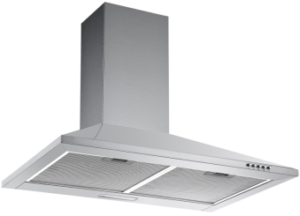 | НАС ТЕННАЯ КУПОЛЬНАЯ ВЫТЯЖКА Управление Classic Control Материал: нержавеющая сталь Телескопический короб нержавеющая сталь 3-ступенчатая регулировка мощности 5-слойный алюминиевый фильтр Подсветка Hi-brightness light Мотор Proﬁ Fan Уровень шума: 65 дБ Возможность работы в режиме рециркуляции (угольные фильтры заказываются отдельно) Производительность: 450 м3/час ШхВхГ: 600х580-960х475 мм | 9,990.00 | 4260475242879
DHP 50.0 E |  | НАС ТЕННАЯ КУПОЛЬНАЯ ВЫТЯЖКА Управление Classic Control Материал: нержавеющая сталь Телескопический короб нержавеющая сталь 3-ступенчатая регулировка мощности 5-слойный алюминиевый фильтр Подсветка Hi-brightness light Мотор Proﬁ Fan Уровень шума: 65 дБ Возможность работы в режиме рециркуляции (угольные фильтры заказываются отдельно) Производительность: 450 м3/час ШхВхГ: 500х580-960х475 мм | 9,790.00 | 4260475242886
DHP 60.0 W | 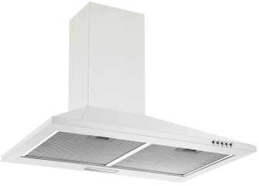 | НАС ТЕННАЯ КУПОЛЬНАЯ ВЫТЯЖКА Управление Classic Control Материал: нержавеющая сталь, цвет белый Телескопический короб белого цвета 3-ступенчатая регулировка мощности 5-слойный алюминиевый фильтр Подсветка Hi-brightness light Мотор Proﬁ Fan Уровень шума: 65 дБ Возможность работы в режиме рециркуляции (угольные фильтры заказываются отдельно) Производительность: 450 м3/час ШхВхГ: 600х580-960х475 мм | 9,990.00 | 4260475242916
DHP 50.0 W |  | НАС ТЕННАЯ КУПОЛЬНАЯ ВЫТЯЖКА Управление Classic Control Материал: нержавеющая сталь, цвет белый Телескопический короб белого цвета 3-ступенчатая регулировка мощности 5-слойный алюминиевый фильтр Подсветка Hi-brightness light Мотор Proﬁ Fan Уровень шума: 65 дБ Возможность работы в режиме рециркуляции (угольные фильтры заказываются отдельно) Производительность: 450 м3/час ШхВхГ: 500х580-960х475 мм | 9,790.00 | 4260475242923
DHP 60.0 S | 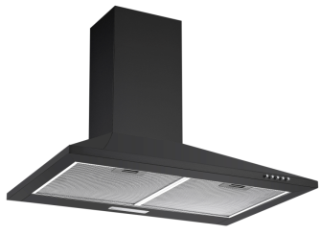 | НАС ТЕННАЯ КУПОЛЬНАЯ ВЫТЯЖКА Управление Classic Control Материал: нержавеющая сталь, цвет чёрный Телескопический короб чёрного цвета 3-ступенчатая регулировка мощности 5-слойный алюминиевый фильтр Подсветка Hi-brightness light Мотор Proﬁ Fan Уровень шума: 65 дБ Возможность работы в режиме рециркуляции (угольные фильтры заказываются отдельно) Производительность: 450 м3/час ШхВхГ: 600х580-960х475 мм | 9,990.00 | 4260475242893
DHP 50.0 S |  | НАС ТЕННАЯ КУПОЛЬНАЯ ВЫТЯЖКА Управление Classic Control Материал: нержавеющая сталь, цвет чёрный Телескопический короб чёрного цвета 3-ступенчатая регулировка мощности 5-слойный алюминиевый фильтр Подсветка Hi-brightness light Мотор Proﬁ Fan Уровень шума: 65 дБ Возможность работы в режиме рециркуляции (угольные фильтры заказываются отдельно) Производительность: 450 м3/час ШхВхГ: 500х580-960х475 мм | 9,790.00 | 4260475242909
Островные вытяжки
DHC 35.1 E | 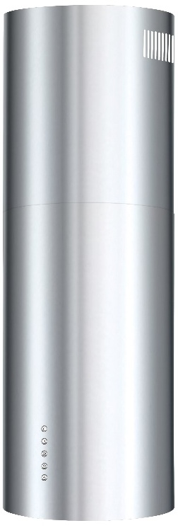 | ОСТРОВНАЯ ВЫТЯЖКА Управление Classic Control Материал: нержавеющая сталь/окрашенная сталь Телескопический короб 3-ступенчатая регулировка мощности 5-слойный алюминиевый фильтр Подсветка Hi-brightness light Мотор Proﬁ Fan Уровень шума: 58 дБ Возможность работы в режиме рециркуляции (угольные фильтры СF-110 заказываются отдельно) Производительность: 700 м3/час ШхВхГ: 350х600-1170х350 мм | 38,490.00 | 4260475249120
DHC 35.1 S | 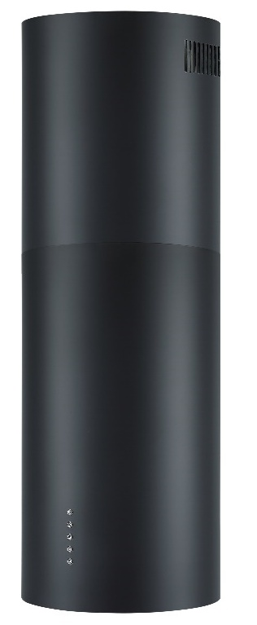 | ОСТРОВНАЯ ВЫТЯЖКА Управление Classic Control Материал: нержавеющая сталь/окрашенная сталь Телескопический короб 3-ступенчатая регулировка мощности 5-слойный алюминиевый фильтр Подсветка Hi-brightness light Мотор Proﬁ Fan Уровень шума: 58 дБ Возможность работы в режиме рециркуляции (угольные фильтры СF-110 заказываются отдельно) Производительность: 700 м3/час ШхВхГ: 350х600-1170х350 мм | 38,490.00 | 4260475249106
DHC 35.1 W | 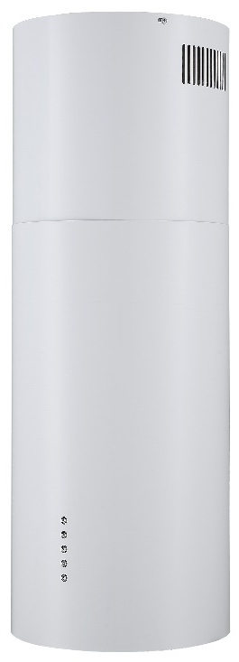 | ОСТРОВНАЯ ВЫТЯЖКА Управление Classic Control Материал: нержавеющая сталь/окрашенная сталь Телескопический короб 3-ступенчатая регулировка мощности 5-слойный алюминиевый фильтр Подсветка Hi-brightness light Мотор Proﬁ Fan Уровень шума: 58 дБ Возможность работы в режиме рециркуляции (угольные фильтры СF-110 заказываются отдельно) Производительность: 700 м3/час ШхВхГ: 350х600-1170х350 мм | 38,490.00 | 4260475249113
Встраиваемые вытяжки
LB 52.0 EL | 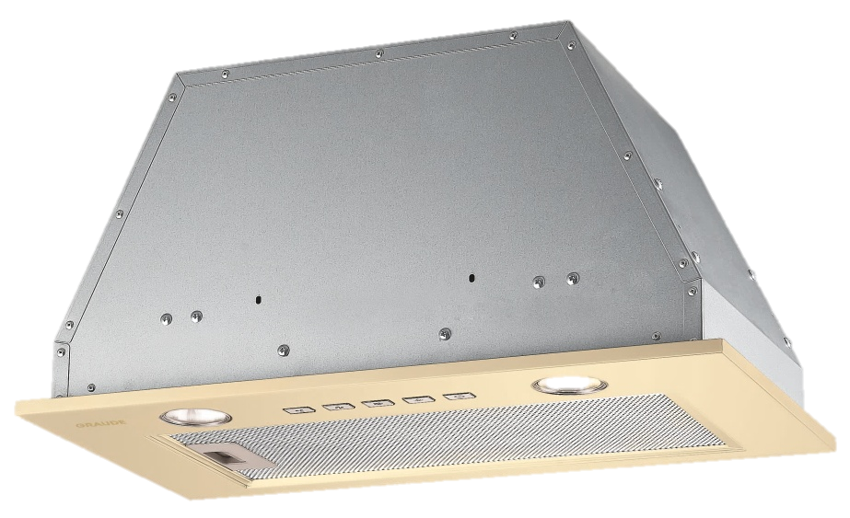 Встраиваемая вытяжка Comfort | • Управление Classic Control • Нержавеющая сталь, цвет античный белый • 3-ступенчатая регулировка мощности • Автоматика остаточного хода • 5-слойный алюминиевый фильтр • Уровень шума: 57 дБ • Производительность: 500 м3/ч • Ш х В х Г= 520 х 254 х 296 мм | 15,490.00 | 4260475243050
LB 52.0 W | 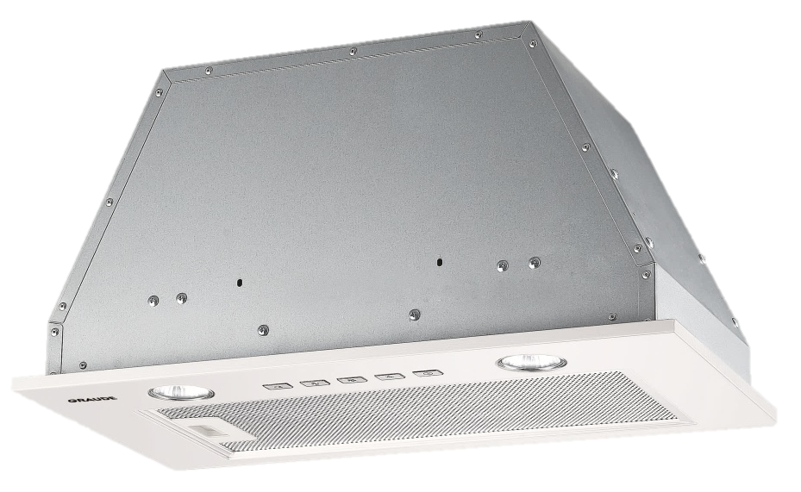 Встраиваемая вытяжка Comfort | • Управление Classic Control • Нержавеющая сталь, цвет белый • 3-ступенчатая регулировка мощности • Автоматика остаточного хода • 5-слойный алюминиевый фильтр • Уровень шума: 57 дБ • Производительность: 500 м3/ч • Ш х В х Г= 520 х 254 х 296 мм | 15,490.00 | 4260475243043
LB 52.0 S | Встраиваемая вытяжка Comfort | • Управление Classic Control • Нержавеющая сталь, цвет чёрный • 3-ступенчатая регулировка мощности • Автоматика остаточного хода • 5-слойный алюминиевый фильтр • Уровень шума: 57 дБ • Производительность: 500 м3/ч • Ш х В х Г= 520 х 254 х 296 мм | 15,490.00 | 4260475243036
LB 52.0 E | Встраиваемая вытяжка Comfort | • Управление Classic Control • Нержавеющая сталь • 3-ступенчатая регулировка мощности • Автоматика остаточного хода • 5-слойный алюминиевый фильтр • Уровень шума: 57 дБ • Производительность: 500 м3/ч • Ш х В х Г= 520 х 254 х 296 мм | 15,490.00 | 4260475240813
LB 75.0 E | Встраиваемая вытяжка Comfort | • Управление Classic Control • Фронт из нержавеющей стали • 3-ступенчатая регулировка мощности • Автоматика остаточного хода • 5-слойный алюминиевый фильтр • Уровень шума: 57 дБ • Производительность: 500 м3/ч • Ш х В х Г= 750 х 254 х 296 мм | 16,490.00 | 4260475240820
Вытяжки с выдвижным экраном
DHF 60.0 EL | Вытяжка с выдвижным экраном Comfort | • Управление Classic Control • Материал: 430 нержавеющая сталь • Декоративная панель из античного белого стекла • 2 х 3-слойный алюминиевый фильтр • Мотор Profi Fan • Уровень шума: 64 дБ • Производительность: 550 м3/ч • Ш х В х Г = 600x176x280 мм | 12,490.00 | 4260475240745
DHF 60.0 E | Вытяжка с выдвижным экраном Comfort | • Управление Classic Control • Материал: 430 нержавеющая сталь • Декоративная панель из нержавеющей стали • 2 х 3-слойный алюминиевый фильтр • Мотор Profi Fan • Уровень шума: 64 дБ • Производительность: 550 м3/ч • Ш х В х Г = 600x176x280 мм | 12,490.00 | 4260475240745
DHF 60.0 S | Вытяжка с выдвижным экраном Comfort | • Управление Classic Control • Материал: 430 нержавеющая сталь • Декоративная панель из черного стекла • 2 х 3-слойный алюминиевый фильтр • Мотор Profi Fan • Уровень шума: 64 дБ • Производительность: 550 м3/ч • Ш х В х Г = 600x176x280 мм | 12,490.00 | 4260475240752
DHF 60.0 W | Вытяжка с выдвижным экраном Comfort | • Управление Classic Control • Материал: 430 нержавеющая сталь • Декоративная панель из белого стекла • 2 х 3-слойный алюминиевый фильтр • Мотор Profi Fan • Уровень шума: 64 дБ • Производительность: 550 м3/ч • Ш х В х Г = 600x176x280 мм | 12,490.00 | 4260475240769
Серия PREMIUM
Встраиваемая вытяжка
LB 75.1 W | Встраиваемая вытяжка Premium | • Сенсорное управление Easy Control • Фронт из закаленного стекла • 3-ступенчатая регулировка мощности • Автоматика остаточного хода • 5-слойный алюминиевый фильтр • Подсветка Hi-brightness light • Уровень шума: 68 дБ • Производительность: 700 м3/ч • Ш х В х Г= 750 х 277 х 296 мм | 28,990.00 | 4260475240837
Настенные вытяжки
DH 90.1 WE | Настенная вытяжка Premium | • Сенсорное управление Easy Control • Фронт из закаленного стекла • Телескопический короб из нержавеющей стали • 3-ступенчатая регулировка мощности • 5-слойный алюминиевый фильтр • Подсветка Hi-brightness light • Мотор Profi Fan • Уровень шума: 65 дБ • Возможность работы в режиме рециркуляции • Производительность: 750 м3/ч • Ш х В х Г= 900 х 780-1160 х 408 мм | 35,490.00 | 4260475242855
DH 90.1 GE | Настенная вытяжка Premium | • Сенсорное управление Easy Control • Фронт из закаленного стекла • Телескопический короб из нержавеющей стали • 3-ступенчатая регулировка мощности • 5-слойный алюминиевый фильтр • Подсветка Hi-brightness light • Мотор Profi Fan • Уровень шума: 65 дБ • Возможность работы в режиме рециркуляции • Производительность: 750 м3/ч • Ш х В х Г= 900 х 780-1160 х 408 мм | 36,490.00 | 4260475242831
DH 60.1 WE | Настенная вытяжка Premium | • Сенсорное управление Easy Control • Фронт из закаленного стекла • Телескопический короб из нержавеющей стали • 3-ступенчатая регулировка мощности • 5-слойный алюминиевый фильтр • Подсветка Hi-brightness light • Мотор Profi Fan • Уровень шума: 65 дБ • Возможность работы в режиме рециркуляции • Производительность: 750 м3/ч • Ш х В х Г= 600 х 780-1160 х 408 мм | 29,990.00 | 4260475242848
DH 60.1 GE | Настенная вытяжка Premium | • Сенсорное управление Easy Control • Фронт из закаленного стекла • Телескопический короб из нержавеющей стали • 3-ступенчатая регулировка мощности • 5-слойный алюминиевый фильтр • Подсветка Hi-brightness light • Мотор Profi Fan • Уровень шума: 65 дБ • Возможность работы в режиме рециркуляции • Производительность: 750 м3/ч • Ш х В х Г= 600 х 780-1160 х 408 мм | 32,990.00 | 4260475242824
DH 90.3 GE | Настенная вытяжка Premium | • Ширина 900 мм • Чёрный цвет • Сенсорное управление Easy Control • Фронт из закаленного стекла • Телескопический короб из нержавеющей стали • 3-ступенчатая регулировка мощности • Пульт дистанционного управления • Автоматика остаточного хода • Подсветка Hi-brightness light • Мотор Profi Fan • Уровень шума: 72 дБ • Возможность работы в режиме рециркуляции (угольные фильтры в комплекте) • Производительность: 700 м3/ч • Ш х В х Г= 900 х 990-1370 х 385 мм | 42,990.00 | 4260475241001
DH 90.3 WE | Настенная вытяжка Premium | • Ширина 900 мм • Белый цвет • Сенсорное управление Easy Control • Фронт из закаленного стекла • Телескопический короб из нержавеющей стали • 3-ступенчатая регулировка мощности • Пульт дистанционного управления • Автоматика остаточного хода • Подсветка Hi-brightness light • Мотор Profi Fan • Уровень шума: 72 дБ • Возможность работы в режиме рециркуляции (угольные фильтры в комплекте) • Производительность: 700 м3/ч • Ш х В х Г= 900 х 990-1370 х 385 мм | 43,990.00 | 4260475240998
DH 60.3 GE | Настенная вытяжка Premium | • Ширина 600 мм • Чёрный цвет • Сенсорное управление Easy Control • Фронт из закаленного стекла • Телескопический короб из нержавеющей стали • 3-ступенчатая регулировка мощности • Пульт дистанционного управления • Автоматика остаточного хода • Подсветка Hi-brightness light • Мотор Profi Fan • Уровень шума: 72 дБ • Возможность работы в режиме рециркуляции (угольные фильтры в комплекте) • Производительность: 700 м3/ч • Ш х В х Г= 600 х 990-1370 х 385 мм | 38,490.00 | 4260475240981
DH 60.3 WE | Настенная вытяжка Premium | • Ширина 600 мм • Белый цвет • Сенсорное управление Easy Control • Фронт из закаленного стекла • Телескопический короб из нержавеющей стали • 3-ступенчатая регулировка мощности • Пульт дистанционного управления • Автоматика остаточного хода • Подсветка Hi-brightness light • Мотор Profi Fan • Уровень шума: 72 дБ • Возможность работы в режиме рециркуляции (угольные фильтры в комплекте) • Производительность: 700 м3/ч • Ш х В х Г= 600 х 990-1370 х 385 мм | 41,990.00 | 4260475240974
Серия CLASSIC
Настенные вытяжки
DHK 60.0 S | Настенная вытяжка Classic | • Сенсорное управление Easy Control • Закаленное стекло, цвет черный • 3-ступенчатая регулировка мощности • 3-слойный алюминиевый фильтр • Подсветка Hi-brightness light • Мотор Profi Fan • Уровень шума: 70 дБ • Производительность: 760 м3/час • Ш х В х Г= 600 х 790-1180 х 417 мм | 27,490.00 | 4260475240592
DHK 60.0 EL | Настенная вытяжка Classic | • Сенсорное управление Easy Control • Закаленное стекло, цвет античный белый • 3-ступенчатая регулировка мощности • 3-слойный алюминиевый фильтр • Подсветка Hi-brightness light • Мотор Profi Fan • Уровень шума: 70 дБ • Производительность: 760 м3/час • Ш х В х Г= 600 х 790-1180 х 417 мм | 29,990.00 | 4260475240608
DHK 60.1 S | Настенная вытяжка Classic | • Управление Classic Control • Фронт из закалённого стекла • Телескопический короб из нержавеющей стали • 3-х ступенчатая регулировка мощности • 5-ти слойный алюминиевый фильтр • Подсветка High-brightness light • Мотор Profi Fan • Уровень шума: 65 дБ • Возможность работы в режиме рециркуляции (угольные фильтры заказываются отдельно) • Производительность: 550 м3/ч • ШхВхГ: 600х605-885х285 мм | 14,490.00 | 4260475241445
DHK 60.1 EL | Настенная вытяжка Classic | • Управление Classic Control • Закалённое стекло, цвет античный белый • Телескопический короб из нержавеющей стали • 3-х ступенчатая регулировка мощности • 5-ти слойный алюминиевый фильтр • Подсветка High-brightness light • Мотор Profi Fan • Уровень шума: 65 дБ • Возможность работы в режиме рециркуляции (угольные фильтры заказываются отдельно) • Производительность: 550 м3/ч • ШхВхГ: 600х605-885х285 мм | 16,490.00 | 4260475241452
DHP 60.0 EL | Настенная вытяжка Classic | НАС ТЕННАЯ КУПОЛЬНАЯ ВЫТЯЖКА Управление Classic Control Материал: нержавеющая сталь, цвет античный белый Телескопический короб античного белого цвета 3-ступенчатая регулировка мощности 5-слойный алюминиевый фильтр Подсветка Hi-brightness light Мотор Proﬁ Fan Уровень шума: 65 дБ Возможность работы в режиме рециркуляции (угольные фильтры заказываются отдельно) Производительность: 450 м3/час ШхВхГ: 600х580-960х475 мм | 9,990.00 | 4260475242930
...

Холодильно-морозильные шкафы
 |  | Прайс-лист | 2025-09-25
Артикул | Наименование | Описание | РРЦ, руб | Штрих-код
Серия PREMIUM
Стационарные холодильно-морозильные шкафы
PK 70.0 B | Стационарный холодильно-морозильный шкаф для хранения шуб Premium | • Класс энергопотребления: B • Светодиодная подсветка • Размещение до 3-х шуб • Температура в холодильной камере: +8ºС • Автоматический переход на -10ºС на 24 часа 1 раз в месяц • Уровень шума: 55 дБ • Внешний дисплей • Механический замок • Ш х В х Г= 730 х 2050 х 840 мм | 316,990.00 | 4260475244262
PK 70.0 | Стационарный холодильно-морозильный шкаф для хранения шуб Premium | • Класс энергопотребления: B • Светодиодная подсветка • Размещение до 3-х шуб • Температура в холодильной камере: +8ºС • Автоматический переход на -10ºС на 24 часа 1 раз в месяц • Уровень шума: 55 дБ • Внешний дисплей • Механический замок • Ш х В х Г= 730 х 2050 х 840 мм | 316,990.00 | 4260475241223
Серия COMFORT
Встраиваемые винные шкафы под столешницу
Стекло
FWK 80.2 | Встраиваемый винный шкаф под столешницу Comfort | • Класс энергопотребления: A • Общий объем: 129 л • 46 бутылок 0,75 л • Климатический класс: SN-ST • Электронная система регулировки температуры с сенсорными кнопками • Электронная индикация температуры • Открывание дверцы пуш-кнопкой • 5 съемных выдвижных полок из дерева (бук) • Дверь с черной рамкой и защитой от ультрафиолетовых лучей • 2 разделенные температурные зоны, регулирование в диапазоне 5-22°С • Светодиодная подсветка • Ш х В х Г= 595 х 825 х 570 мм | 109,990.00 | 4260475249137
Стекло
FWK 60.2 | Встраиваемый винный шкаф Comfort | Класс энергоэффективности: A Общий объем: 85 л Вместимость: 36 бутылок Климатический класс: SN-ST Электронная система контроля температуры с сенсорными кнопками Электронная индикация температуры Открытие дверцы пуш-кнопкой 3 съемные выдвижные полки из дерева (бук) Дверца с черной рамой и защитой от ультрафиолетовых лучей 2 раздельные температурные зоны, регулировка температуры в диапазоне 5-22 °C Светодиодное освещение Ш x В x Г = 590 x 595 x 563 мм | 89,990.00 | 4260475245139
Стекло
FWK 45.2 | Встраиваемый винный шкаф Comfort | Класс энергоэффективности: A Общий объем: 62 л Вместимость: 28 бутылок Климатический класс: SN-ST Электронная система контроля температуры с сенсорными кнопками Электронная индикация температуры Открытие дверцы пуш-кнопкой 2 съемные выдвижные полки из дерева (бук) Дверца с черной рамой и защитой от ультрафиолетовых лучей Регулировка температуры в диапазоне 5-22 °C Светодиодное освещение Ш x В x Г = 590 x 455 x 563 мм | 79,990.00 | 4260475245122
Интегрируемые холодильно-морозильные шкафы
Белый
IKG 190.1 | Интегрируемый холодильно-морозильный шкаф Comfort | • Класс энергопотребления: А • Технология No-Frost • Общий объём: 310 л • Объём холодильной камеры: 248 л • Объём морозильной камеры: 72 л • Климатический класс: SN/ST • Стеклянные полки из закалённого стекла • Светодиодная подстветка • Скользящее крепление • Ш х В х Г = 540 х 1940 х 555 мм | 122,490.00 | 4260475246648
Белый
IKG 200.3 | Интегрируемый холодильно-морозильный шкаф Comfort | • Класс энергопотребления: А • Технология No-Frost • Общий объём: 300 л • Объём холодильной камеры: 213 л • Объём морозильной камеры: 87 л • Климатический класс: N/SN/ST/T • Стеклянные полки из закалённого стекла • Светодиодная подстветка • Скользящее крепление • Ш х В х Г = 540 х 1977 х 550 мм | 110,990.00 | 4260475249359
Белый
IKG 180.3 | Интегрируемый холодильно-морозильный шкаф Comfort | • Класс энергопотребления:А+ • Общий объем: 248 л • Объем холодильной камеры: 180 л • Объем морозильной камеры: 67 л • Климатический класс: N-T • Стеклянные полки • Технология No-Frost • Светодиодная подсветка • Скользящие петли • Ш х В х Г= 540 х 1777 х 540 мм | 100,490.00 | 4260475241032
Белый
IKG 180.1 | Интегрируемый холодильно-морозильный шкаф Comfort | • Класс энергопотребления:А+ • Общий объем: 270 л • Объем холодильной камеры: 198 л • Объем морозильной камеры: 67 л • Климатический класс: N-SN • Стеклянные полки из закаленного стекла • Дисплей внутри прибора • Светодиодная подсветка • Скользящее крепление • Ш х В х Г= 540 х 1777 х 540 мм | 127,990.00 | 4260475240332
Белый
IKG 180.0 | Интегрируемый холодильно-морозильный шкаф Comfort | • Класс энергопотребления: А+ • Общий объем: 250 л • Объем холодильной камеры: 185 л • Объем морозильной камеры: 65 л • Климатический класс: ST • Стеклянные полки из закаленного стекла • Дисплей внутри прибора • Светодиодная подсветка • Скользящее крепление • Ш х В х Г= 540 х 1772 х 540 мм | 92,490.00 | 4260475240349
Белый
IG 180.3 | Интегрируемый морозильный шкаф Comfort | • Класс энергопотребления: А++ • Технология No-Frost • Общий объем: 212 л • Объем морозильной камеры: 212 л • Климатический класс: ST • Стеклянные полки из закаленного стекла • Дисплей внутри прибора • Светодиодная подсветка • Скользящее крепление • Ш х В х Г= 540 х 1785 х 545 мм | 89,990.00 | 4260475245108
Белый
IK 180.0 | Интегрируемый холодильный шкаф Comfort | • Класс энергопотребления: А++ • Общий объем: 304 л • Объем холодильной камеры: 304 л • Климатический класс: ST • Стеклянные полки из закаленного стекла • Дисплей внутри прибора • Светодиодная подсветка • Скользящее крепление • Ш х В х Г= 540 х 1785 х 550 мм | 79,990.00 | 4260475245115
Белый
FK 80.1 | Интегрируемый холодильный шкаф Comfort | • Класс энергопотребления: А • Общий объём: 110 л • Объём холодильной камеры: 110 л • Климатический класс: SN/ST • Стеклянные полки из закалённого стекла • Подстветка • Жесткое крепление фасадной двери • Ш х В х Г = 605 х 820 х 545 мм | 57,490.00 | 4260475246679
Белый
FG 80.1 | Интегрируемый морозильный шкаф Comfort | • Класс энергопотребления: А • Общий объём: 90 л • Объём морозильной камеры: 90 л • Климатический класс: SN/ST • Выдвижные ящики • Жесткое крепление фасадной двери • Ш х В х Г = 605 х 820 х 545 мм | 60,490.00 | 4260475246655
Отдельно стоящие холодильно-морозильные шкафы
Серебристый
SKG 200.1 E | Отдельно стоящий холодильно-морозильный шкаф Comfort | • Класс энергопотребления: А+ • Общий объем: 326 л • Объем холодильной камеры: 243 л • Объем морозильной камеры: 83 л • Климатический класс: ST • Стеклянные полки из закаленного стекла • Дисплей внутри прибора • Светодиодная подсветка • Скользящее крепление • Ш х В х Г= 600 х 2010 х 610 мм | 59,990.00 | 4260475249144

